11507-研討會
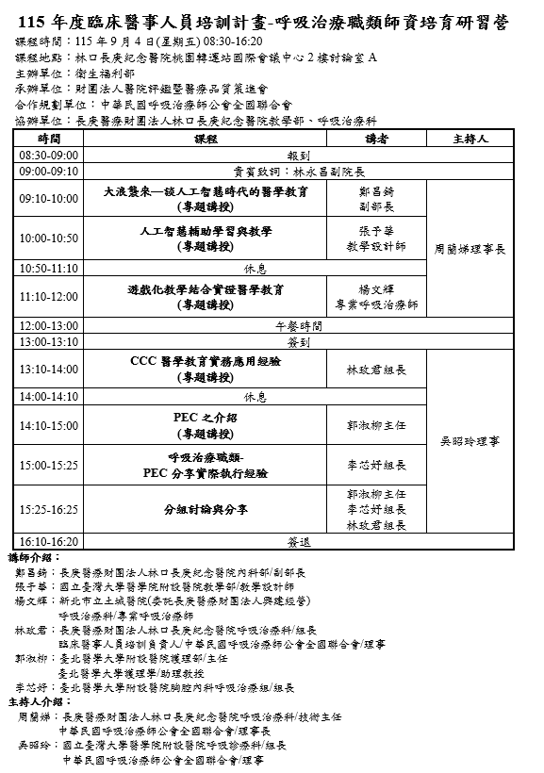
醫事人員繼續教育積分管理系統
團體類活動申請表
NO | 舉辦日期/時間 | 申請單位 | 地點 | 承 辦 人 / 電話 | 課程名稱 | 課程資料 | 結果
1 | 2026/08/19 09:10 2026/08/19 12:40 | 財團法人私立高雄醫學大學附設中和紀念醫院 | 高雄市三民區高雄市三民區自由一路100號 | 洪靖慈 3121101*7201 | 115年傳染病防治醫療網核心照護醫院補(捐)助方案計畫教育訓練 | 附件一 | 感染4
2 | 115 年 8 月 15 日 08:30-16:40 | 中華民國呼吸治療師公會全國聯合會 | 高雄醫學大學附設高醫岡山醫院11樓第一會議室 (高雄市岡山區大遼里捷安路8號) | 李芯/0910918071 | 呼吸治療師社區培力課程 |  | 品質2、專業6
3 | 2026/08/12 08:00 ~ 2026/08/12 16:50 | 台灣急診醫學會 | 新北市土城區金城路二段6號 | 吳愛梅 02-23719817 | 「115年度醫療整備計畫」急救站設置規劃及民防醫護團隊訓練課程 |  | 品質8
4 | 2026/9/4(五)09:10-16:25 | 中華民國呼吸治療師公會全國聯合會 | 林口長庚紀念醫院桃園轉運站國際會議中心2樓討論室A | 洪麗茵/03-3971541 | 115年度臨床醫事人員培訓計畫 呼吸治療職類師資培育研習營 |  | 品質6 | +
5 | 2026/08/04 10:20 ~2026/08/04 14:50 | 社團法人台灣重症兒360發展協會 | 國立新竹特殊教育學校 行政大樓3樓 | 王秘書/02-23910529(分機209) | 教職人員培訓課程(第二梯) | 附件二 | 專業2
 | 2026/08/05 09:20 ~2026/08/05 17:30 |  | 國立新竹特殊教育學校 行政大樓3樓 |  | ｢特殊醫療照顧兒童就學照顧訓練課程｣計畫 就學照顧人員培訓課程(第二梯) |  | 專業5
 | 2026/08/07 08:40 ~2026/08/07 11:50 |  | 新竹縣竹北市光明六路東二段201號 |  | 師資培訓課程(第一梯) 課程表 |  | 專業1
 | 2026/08/12 10:20 ~2026/08/12 14:50 |  | 國立臺南特殊教育學校 教學大樓3樓 |  | ｢特殊醫療照顧兒童就學照顧訓練課程｣計畫 教職人員培訓課程(第三梯) |  | 專業2
 | 2026/08/13 09:20 ~2026/08/13 17:30 |  | 國立臺南特殊教育學校 教學大樓3樓 |  | ｢特殊醫療照顧兒童就學照顧訓練課程｣計畫 特殊教育就學照顧人員培訓課程報名簡章(第三梯) |  | 專業5
 | 2026/08/15 08:40 ~2026/08/15 16:50 |  | 國立臺南特殊教育學校 教學大樓3樓 |  | 師資培訓課程(第三梯) 課程表 |  | 上午專業1 下午專業1

附件一
1.8/19115年傳染病防治醫療網核心照護醫院補(捐)助方案計畫教育訓練

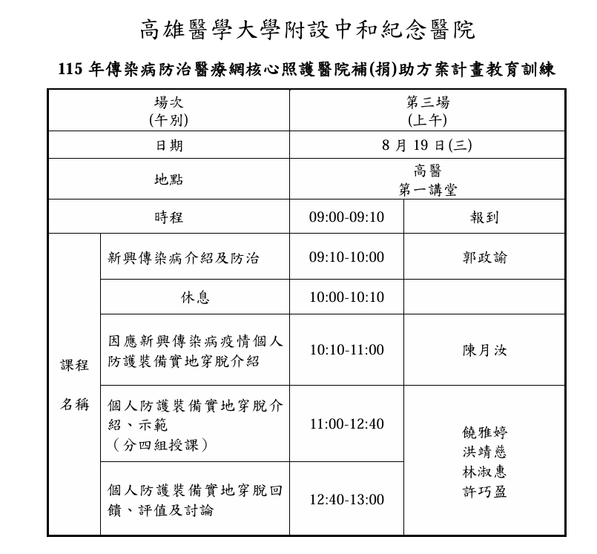

2.8/15呼吸治療師社區培力課程
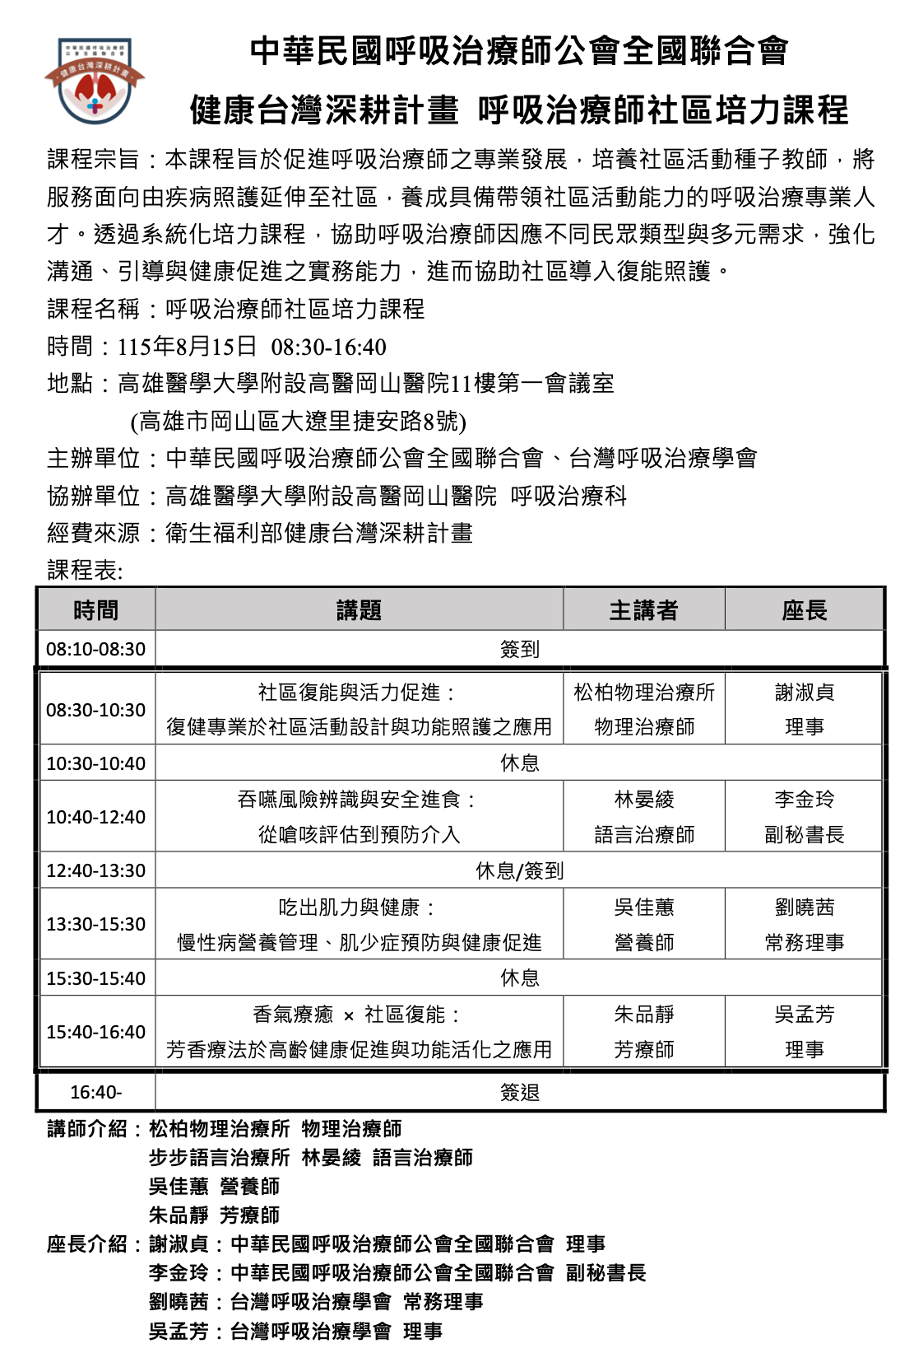

3.8/12「115年度醫療整備計畫」急救站設置規劃及民防醫護團隊訓練課程
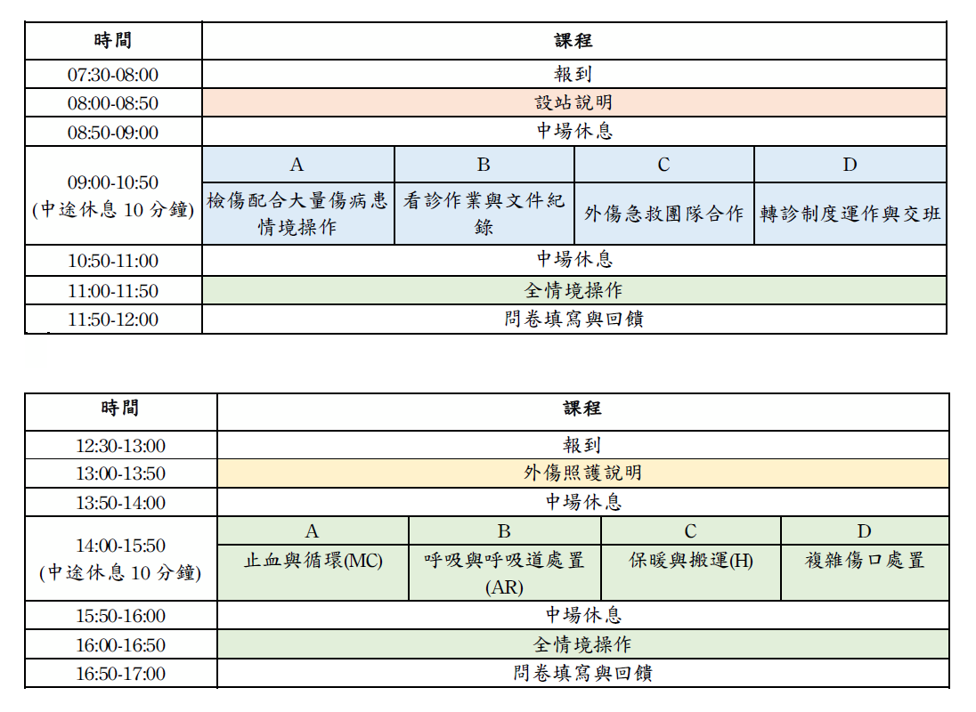

4.9/4115年度臨床醫事人員培訓計畫呼吸治療職類師資培育研習營

